git小乌龟
功能 | 操作 | 演示
安装小乌龟TortoiseGit | 下载地址：http://download.tortoisegit.org/tgit/
小乌龟克隆 | git clone | 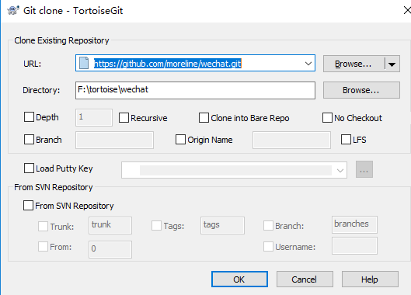 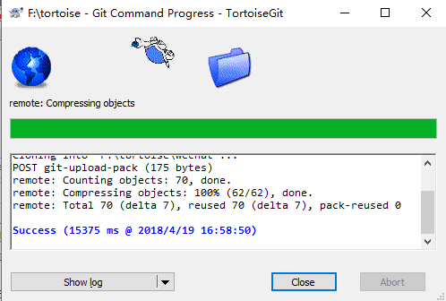
提交代码基本步骤如下：
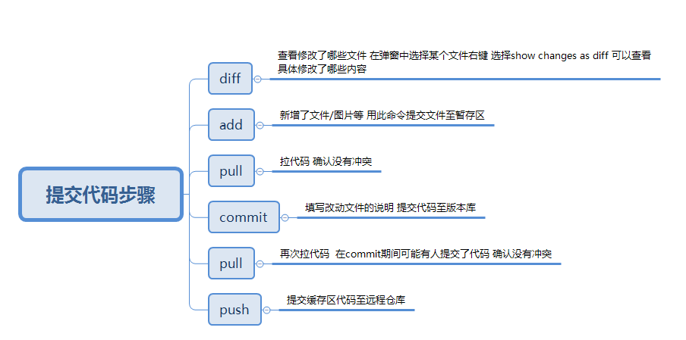
注：（一）本地文件改动不大时 （1）diff弹窗中选择冲突的文件 鼠标右键show changes as diff 保持差异文件窗口打开 （2）diff弹窗中选择冲突的文件 鼠标右键 revert该文件 （3）pull代码 （4）从差异文件窗口中复制修改的代码到文件中 （5）再次commit push

webstorm内置git
功能 | 演示
关联git到webstorm
顶部菜单栏一般只有pull、commit
Pull拉代码 | 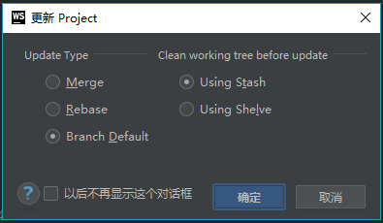
Push更新到版本库 | 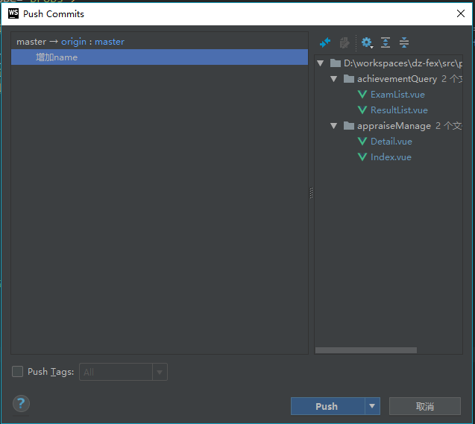
commit提交 | 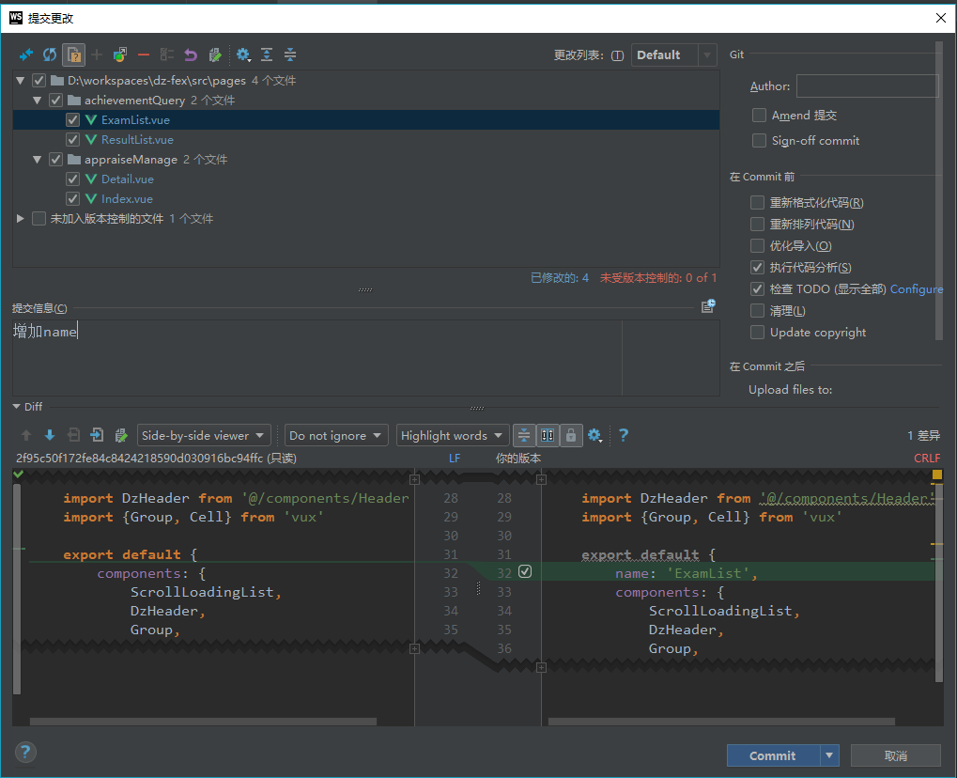 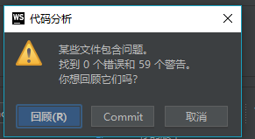
compare比较同一版本库 history版本历史 revert还原 拉代码，如果有冲突会提示，选折自己，别人，或合并 合并左右箭头选折合并到中间文件 版本信息 | 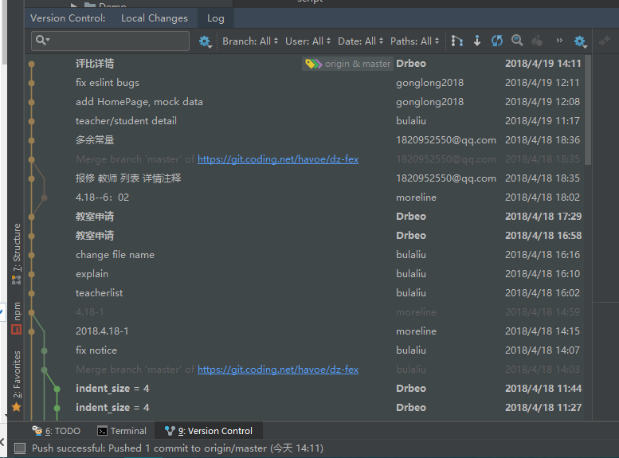
Git分支 | 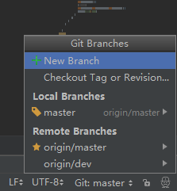 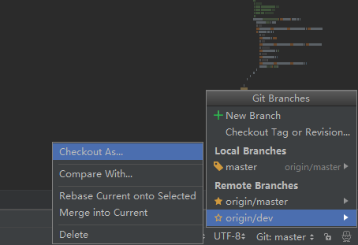
切换分支 | Checkout as
初始化 | git init
直接指定clone某个分支即可：git clone –b xxx.git地址 | 